P16
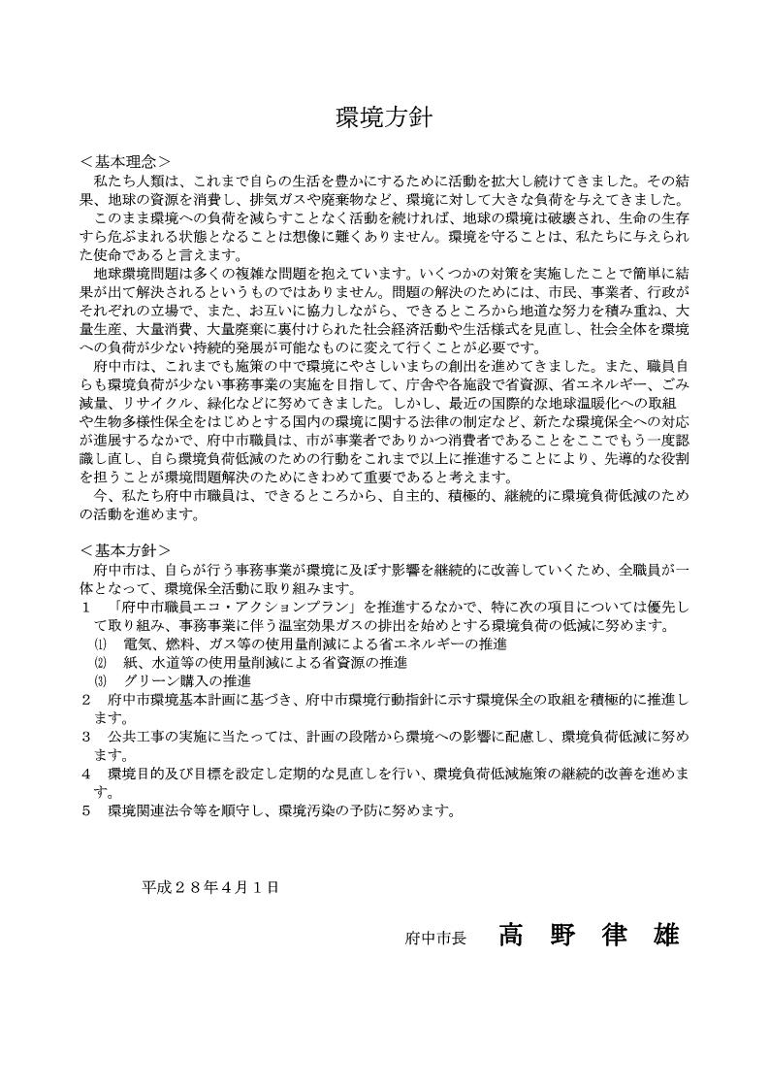

－16－

P18-P21
契約書に記載されたものと同じに記入する。
 | 第７号様式（工）

 |  |  |  |  | （第 回）総合施工計画書

 |  | 1 |  | 工事名 |  |  |  |  | ○○○○○○○○○○○○○○改修工事

 |  | 2 |  | 工事場所 |  |  |  |  | 府中市○○○○○○○○○○

 |  | 3 |  | 契約金額 |  |  |  | 110,000,000 |  |  |  |  |  |  |  | 円
 |  |  |  |  |  | （うち取引に係る消費税及び地方消費税の額 |  |  |  |  |  |  | 10,000,000 |  |  | 円）

 |  | 4 |  | 工期 |  |  |  |  | 自 | 令和×年×月×日

 |  |  |  |  |  |  |  |  | 至 | 令和■年■月■日

 |  |  | 上記工事の総合施工計画書を作成しましたので、別紙のとおりお届けします。

 |  |  |  | 令和 年 月 日

 |  |  |  | 府 中 市 長

 |  |  |  |  |  |  | 受注者 |  | 住 所 |  | ○○市○○町○○○番地

 |  |  |  |  |  |  |  |  | 氏 名 |  | ○○○○○株式会社
 |  |  |  |  |  |  |  |  |  |  | 代表取締役 ○○ ○○○

 |  |  |  |  |  |  | 現場代理人 |  | 氏 名 |  | △△ △△△

工事監理業務受託者 |  |  |  |  |  |  | ◇◇◇◇株式会社 |  |  |  |  | 担当技術者 |  | ○○ ○○○

－18－
１． 総則

 | １－１ |  |  | 適用範囲

 |  |  |  | 本施工計画書は |  |  |  | （工事件名） |  |  |  |  |  |  | に対して

 |  |  |  | 適用する総合施工計画書である。施工に当たっては下記の適用図書及び

 |  |  |  | 監督員の指導や指示に従うとともに、工事の安全と公害防止等周辺環境の保全

 |  |  |  | を確保し、さらには近隣居住者に注意を払い、工事が円滑に進められる

 |  |  |  | ことを目的とする。

 |  |  |  | なお、各工事の施工については、別に作成する工種別施工計画書に基づいて

 |  |  |  | 行うものとする。

２． 一般事項

 | ２－１ |  |  | 設計図書の優先順位

 |  |  |  | ◆ | 質疑回答書

 |  |  |  | ◆ | 特記仕様書

 |  |  |  | ◆ | 図面

 |  |  |  | ◆ | 標準仕様書

 | ２－２ |  |  | 工事内容

 |  |  |  | （件名、場所、発注者、監理者、施工者、工期は記載しない）

 | ２－３ |  |  | 施工管理体制

 |  |  |  | 施工管理体制図を記載

３． 安全管理

 | ３－１ |  |  | 安全管理方針

 |  |  |  | ○ | 自然災害時の措置

 |  |  |  |  | 大雨、強風、洪水、地震、大雪等の異常気象で災害発生、または、その恐れ

 |  |  |  |  | がある場合は、直ちに作業を中断し、必要な対策を講じ、現場内をパトロール

 |  |  |  |  | して警戒に当たる。

－19－

 |  |  |  | ○ | 労働災害時の措置

 |  |  |  |  | 作業現場内において事故等の労働災害が発生した場合は直ちに救護措置を

 |  |  |  |  | 施すと共に、関係機関への通報及び連絡、発生現場の維持を行う。

 |  |  |  | ○ | 警戒宣言に伴う臨機の措置

 |  |  |  |  | 何らかの警戒が発せられた場合は、工事現場内の安全を確保し、次の措置

 |  |  |  |  | をとる。

 |  |  |  |  | ・作業を中止する。

 |  |  |  |  | ・第３者に対する安全を確保する。

 |  |  |  |  | ・機械、機材等は安全なところへ待機させる。

 | ３－２ |  |  | 安全管理項目
 |  |  | （例）
 |  |  |  | ○ | 墜落災害の防止

 |  |  |  |  | ・足場組立、解体作業時の親綱設置と安全帯の使用の徹底
 |  |  |  |  | ・鉄骨建て方作業時の水平、垂直親綱の設置と安全帯、ロリップの使用の徹底
 |  |  |  |  | ・開口部は、柵または蓋による完全養生と表示
 |  |  |  |  | ・各作業について、作業床及び手摺の先行設置敢行と不完全な設備の排除
 |  |  |  |  | ・手摺等の防護設備の一時取外しの際の安全帯使用と作業終了時の完全復旧

 |  |  |  | ○ | 公衆災害及び火災防止

 |  |  |  |  | ・第３者が立入り出来ないよう表示する
 |  |  |  |  | ・出入車両の誘導と歩行者保護の徹底
 |  |  |  |  | ・外周仮囲いの先行設置
 |  |  |  |  | ・事務所、詰所、休憩所の火気取扱い管理の徹底
 |  |  |  |  | ・ごみ等、風による飛散を防ぐため、ごみ箱にはネットをかける

 | ３－３ |  |  | 緊急連絡体制

 |  |  |  | （緊急連絡体制図を記載）

４． 工程管理

 | ４－１ |  |  | 施工管理方針

 |  |  |  | 当現場を施工するにあたり、発注者の要求品質を満足し、かつ所定の工期内に

 |  |  |  | 安全に工事を完成させるため、仮設工事を中心とした当作業所の計画方針を

 |  |  |  | 示すものである。

 |  |  |  | また、主要工種の施工方法については、主要工種施工計画書によって監督員の

 |  |  |  | 承諾を受けるものとする。

－20－

 | ４－２ |  |  | 施工管理項目

 |  |  |  | （施工図の提出時期及び承諾時期）

 |  |  |  | （材料試験項目と試験時期）

 |  |  |  | （別途提出予定の主要工事施工計画書の種類と提出時期）

 | ４－３ |  |  | 作業時間帯

 | ４－４ |  |  | 月間、週間工程表の提出時期（監督員の指示により省略できる）

 | ４－５ |  |  | 工程表

 |  |  |  | （工程表は原則ネットワーク工程表とする）

 |  |  |  | ※ | マスター工程表を添付

５． 主要資材発注先予定報告書

 |  |  |  | （提出する材料は２３Ｐによる）

 |  | ※主要資材発注先予定報告書（第７号様式の２（工））を添付すること

６． 各種施工計画書

 |  |  |  | （提出予定日を記載する）

 |  | ※該当する工事別施工計画リスト（第７号様式の３～６（工））を添付すること

７． その他

 |  |  |  | （監督員と協議する事項がある場合）

 |  | ※材料検査計画書（第１号様式（材検）別紙）を添付すること

－21－

P33-P34
契約書に記載されたものと同じに記入する。
 | 第９号様式（工）

 |  |  |  |  | 工事記録写真撮影計画書

 |  | 1 |  | 工事名 |  |  |  | ○○○○○○○○○○○○○○改修工事

 |  | 2 |  | 工事場所 |  |  |  | 府中市○○○○○○○○○○

 |  | 3 |  | 契約金額 |  |  |  |  | 110,000,000 |  |  |  |  |  |  | 円
 |  |  |  |  |  | （うち取引に係る消費税及び地方消費税の額 |  |  |  |  |  |  | 10,000,000 |  |  | 円）

 |  | 4 |  | 工期 |  |  |  | 自 |  | 令和×年×月×日

 |  |  |  |  |  |  |  | 至 |  | 令和■年■月■日

 |  |  | 上記工事の工事記録写真撮影計画書を作成しましたので、別紙のとおり
 |  | お届けします。

 |  |  |  | 令和 年 月 日

 |  |  |  | 府 中 市 長

 |  |  |  |  |  |  | 受注者 | 住 所 |  |  | ○○市○○町○○○番地

 |  |  |  |  |  |  |  | 氏 名 |  |  | ○○○○○株式会社
 |  |  |  |  |  |  |  |  |  |  | 代表取締役 ○○ ○○○

 |  |  |  |  |  |  | 現場代理人 | 氏 名 |  |  | △△ △△△

工事監理業務受託者 |  |  |  |  |  |  | ◇◇◇◇株式会社 |  |  |  |  | 担当技術者 |  | ○○ ○○○

-33-

１． 総則

 | １－１ |  |  | 目的

 |  |  |  | 工事記録写真の撮影方法及び整理について、必要な事項を定め、工事の経過

 |  |  |  | 及び施工管理の状況等を適切に記録することを目的とする。

 | １－２ |  |  | 適用範囲

 |  |  |  | 本計画書は |  |  |  | （工事件名） |  |  |  |  |  |  | に対して

 |  |  |  | 適用する工事記録写真撮影計画書である。

 | １－３ |  |  | 撮影計画

２． 写真撮影の方法

 | ２－１ |  |  | 撮影箇所

 | ２－２ |  |  | 撮影時期

 | ２－３ |  |  | 撮影方法

 | ２－４ |  |  | 撮影に使用する機器類

３． 写真の整理と保存

 | ３－１ |  |  | 写真の確認

 | ３－２ |  |  | 写真の色彩及び大きさ

 | ３－３ |  |  | アルバム等

 | ３－４ |  |  | 写真の整理

 | ３－５ |  |  | 提出部数

 | ３－６ |  |  | 工事別撮影区分一覧表

 | ３－７ |  |  | 撮影場所平面図

－34－

P35
契約書に記載されたものと同じに記入する。

第１０号様式（工）

 | （第 回）使用材料等承諾書

 | 1 |  | 工事名 |  |  |  | ○○○○○○○○○○○○○○改修工事

 | 2 |  | 工事場所 |  |  |  | 府中市○○○○○○○○○○

 | 3 |  | 契約金額 |  |  |  |  | 110,000,000 |  |  |  |  |  | 円
 |  |  |  | （うち取引に係る消費税及び地方消費税の額 |  |  |  |  |  |  |  | 10,000,000 |  | 円）

 | 4 |  | 工期 |  |  |  | 自 |  | 令和×年×月×日

 |  |  |  |  |  |  | 至 |  | 令和■年■月■日

 |  | 上記工事の |  |  | 材料（材料名） |  |  | を別紙 資料 のとおり承諾願います。
 |  |  |  |  | 機器（機器名） |  |  | 図面

 |  |  | 令和 年 月 日

 |  |  | 府 中 市 長

 |  |  |  |  | 受注者 |  | 住 所 |  |  | ○○市○○町○○○番地

 |  |  |  |  |  |  | 氏 名 |  |  | ○○○○○株式会社
 |  |  |  |  |  |  |  |  |  | 代表取締役 ○○ ○○○
 |  |  |  |  | 現場代理人 |  | 氏 名 |  |  | △△ △△△

 | 上記工事の件について承諾する。

 |  |  | 令和 年 月 日

 |  |  |  |  |  | 総 括 監 督 員

工事監理業務受託者 |  |  |  |  | ◇◇◇◇株式会社 |  |  |  |  |  | 担当技術者 |  | ○○ ○○○
...

P36
契約書に記載されたものと同じに記入する。
第１１号様式（工）

 | 建設発生土、建設副産物処理 及び 再生資源利用計画書

 | 1 | 工事名
...

P37
契約書に記載されたものと同じに記入する。
 | 第１１号様式の２（工）

【計画時】
 | ■ | 建設副産物情報交換システム工事登録証明書（計画書）

 | ■ | 発生材数量換算表（計画書）

 | ■ | 再生資源利用計画書、再生資源利用促進計画書（計画書）

 | ■ | 建設発生土処理委託契約書及び許可書の写し（計画書）
...

P39-P40
契約書に記載されたものと同じに記入する。

第１２号様式（工）

 | （第 回）施工体制台帳・体系図
...

P42
...
 |  |  | 資格内容 |  |  | 専門技術者名
...
 |  |  |  |  |  |  |  | 資格内容

 |  |  |  |  |  |  |  | 担当工事内容

 |  | 一号特定技能外国人の従事の 状況（有無） |  | 有 無 | 外国人建設就労者の従事の 状況(有無) |  | 有 無 |  | 外国人技能実習生の従事の状況(有無) | 有 無
...
※施工体制台帳の添付書類（建設業法施行規則第１４条の２第２項）
・発注者と作成建設業者の請負契約及び作成建設業者と下請負人の下請契約に係る当初契約及び変更契約の契約書面の写し（公共工事以外の建設工事について締結されるものに係るものは、請負代金の額に係る部分を除く）
・主任技術者又は監理技術者が主任技術者資格又は監理技術者資格を有する事を証する書面及び当該主任技術者又は監理技術者が作成建設業者に雇用期間を特に限定することなく雇用されている者であることを証する書面又はこれらの写し
・専門技術者をおく場合は、その者が主任技術者資格を有することを証する書面及びその者が作成建設業者に雇用期間を特に限定することなく雇用されている者であることを証する書面又はこれらの写し
...
有 無

 | -42-

P43
...
 |  |  |  |  | 担当工事内容
...
 | 一号特定技能外国人の従事の状況（有無） | 有 無 | 外国人建設就労者の従事の状況(有無) | 有 無 |  | 外国人技能実習生の従事の状況(有無) | 有 無
...
※再下請通知書の添付書類（建設業法施行規則第１４条の４第３項）
・再下請通知人が再下請人と締結した当初契約及び変更契約の契約書面の写し（公共工事以外の建設工事について締結されるものに係るものは、請負代金の額に係る部分を除く）
...
-43-

P44
...
 |  |  |  |  | 年 月 日

 |  |  |  |  | 歳

（注)１.※印欄には次の記号を入れる。 |  |  |  |  |  |  |  |  |  | （注）３．経験年数は現在担当している仕事の経験年数を記入する。
 |  |  |  |  |  |  |  |  |  | （注）４．各社別に作成するのが原則だが、リース機械等の運転者は一緒でもよい。
作
女
未
現
 | …現場代理人 | …作業主任者（（注）2.) |  |  |  | …女性作業員 |  | …18歳未満の作業員 |  | （注）５．資格・免許等の写しを添付すること。

主
職
安
能
再
 |  |  |  |  |  |  |  |  |  | （注）６．健康保険欄には、左欄に健康保険の名称（健康保険組合、協会けんぽ、建 設国保、国民健康保険）を記載。上記の保険に加入しておらず、後期高齢者である 等により、国民健康保険の適用除外である場合には、左欄に「適用除外」と記載。
 | …主任技術者 | …職 長 |  | …安全衛生責任者 |  |  | …能力向上教育 |  | …危険有害業務・再発防止教育
就
習
１特
 | …外国人技能実習生 |  | …外国人建設就労者 |  |  |  | …１号特定技能外国人 |  |  | （注）７．年金保険欄には、左欄に年金保険の名称（厚生年金、国民年金）を記載。 各年金の受給者である場合は、左欄に「受給者」と記載。

（注）２.作業主任者は作業を直接指揮する義務を負うので、同時に施工されている他の現場や、同一現場においても 他の作業個所との作業主任者を兼務することは、法的に認められていないので、複数の選任としなければならない。 |  |  |  |  |  |  |  |  |  | （注）８．雇用保険欄には右欄に被保険者番号の下４けたを記載。（日雇労働被保険 者の場合には左欄に「日雇保険」と記載）事業主である等により雇用保険の適用除 外である場合には左欄に「適用除外」と記載。

 |  |  |  |  |  |  |  |  |  | （注）９．建設業退職金共済制度及び中小企業退職金共済制度への加入の有無につい ては、それぞれの欄に「有」又は「無」と記載。

 |  |  |  |  |  |  |  |  |  | （注）１０．安全衛生に関する教育の内容（例：雇入時教育、職長教育、建設用リフ トの運転の業務に係る特別教育）については「雇入・職長特別教育」欄に記載。

 |  |  |  |  |  |  |  |  |  | （注）１１．建設工事に係る知識及び技術又は技能に関する資格（例：登録○○基幹 技能者、○級○○施工管理技士）を有する場合は、「免許」欄に記載。
...

